地图传感器系统组成
libDataManage.so：地图数据管理模块，提供数据访问接口；
libBaseLib.so：提供基础库函数；
NDSDataIOPlugin.so:判断数据版本，加载对应库
NDSDataIO2.5.1.1.4.so：支持landmark1.3+laneAux1.4式样数据
NDSDataIO2.5.1.1.8.so：支持landmark1.3+laneAux1.8式样数据
NdsApi.so：NDSDataIO2.5.1.1.4和NDSDataIO2.5.1.1.4的公共函数库
地图数据
公共库
libBaseLib.so
libDataManage.so
地图传感器功能模块
libRoutePlan.so
libMapMatch.so
libHorizonMap.so
libSituationMap.so
libPoiSearch.so
NDSDataIO2.5.1.1.4.so
NDSDataIO2.5.1.1.6.so
NdsApi.so
NDSDataIOPlugin.so
libPoiSearch.so：POI查询模块，查询停车位等信息，并获取相应的行程列表；
libPOIParse.so： POI解析模块；
libSituationMap.so：与车辆定位匹配相关的地图输出模块；根据自车位置，产生车辆周边指定范围内的道路信息。
libHorizonMap.so：与规划路径相关的地图输出模块；根据自车位置，产生前、后方指定范围内的路径规划道路信息（车道，边线，poi，拓扑）。
libMapMatch.so：地图匹配模块，根据车辆位置信号(经度、纬度、海拔，航向，速度信息)，给出车辆在地图中匹配的道路信息（RoadVectorKey，RoadSectionKey，LaneVectorKey，LaneSectionKey）等等；
libRoutePlan.so：路径规划模块，提供道路级及车道级路线规划结果；
libTrackProvider.so：他车轨迹预测模块；
设计原则:
所有模块没有线程；
模块接口功能单一，且独立；
功能模块介绍
路径规划模块(libRoutePlan.so)
只提供根据行程列表（起点，途径地，目的地）进行道路级和车道级规划，并输出相应的路级规划结果的API，路径规划模块内部不保存路径结果。
地图匹配模块（libMapMatch.so）
提供两种道路匹配方式（搜索模式和跟踪模式）；
调用接口SetPostion时，API返回地图匹配后的自车位置信息，不提供查询自车位置信息的接口，由应用层保存地图匹配后的自车位置信息。
地图输出模块-与规划路径相关的（libHorizonMap.so）
依赖路径规划结果和地图匹配后的自车位置信息，输出自车前后方指定距离的地图数据；
生成发送的道路信息是触发式的，频率由调用控制。
地图输出模块-与自车位置相关的（libSituationMap.so）
只依赖地图匹配后的自车位置信息，输出自车周边指定范围内的地图数据；
定位图层（LocationMap）：道路的真实边线，POI等；
占位图层：超声波，毫米波，视觉感知的数据。
POI查询模块（libPoiSearch.so）
查询指定停车位的信息；
查询目的地为指定停车位，进行路径规划的行程列表；
查询目的地为最近停车位，进行路径规划的行程列表；
查询目的地为指定距离（eg：目的地距离自车位置1000米），进行路径规划的行程列表。
他车轨迹预测模块（libTrackProvider.so）
获取他车轨迹预测信息（包含车辆位置信息，前方一定范围内所有路径的地图信息、车道拓扑）

libPOIParse.so
libTrackProvider.so

libRoutePlan.so
libRoutePlan.so依赖库：
libDataManage.so
NDSDataIOPlugin.so
NdsApi.so
libBaseLib.so

接口定义
API名称 | SetRoute
参数名称 | 数据类型 | 类型 | 描述
rpList | const ADM_RPPOINT_LIST& | IN | 包含起点、途经地(非必需项)、终点信息的结构体。 成员个数不少于2个, 第一个成员为起点，最后一个成员为终点， 其他的成员依次为途径地。

rpResult | KNRPRESULTALL& | OUT | 路径规划的结果
返回值 | adm_kotei::Status | ErrorCode::OK（0） | 设置路线成功
 |  | ErrorCode::INPUT_PARAMETE_ERR（1） | 入参错误，坐标无效或者rpList的个数小于2
 |  | ErrorCode::RP_ERR(3000) | 设置路线失败，一般为内部错误，可能为引擎错误或地图数据错误
 |  | ErrorCode::MM_ERR(4000) | 匹配错误，可能设置的点不在地图上或地图数据不存在
功能说明 | 设置起点、途经地、终点，触发进行路线规划。

接口介绍
（1）GetInstance：静态方法，获取路径规划模块实例的接口，主要是配置文件的读取和地图数据路径的获取。
（2）SetRoute：路径规划模块核心API, 应用程序调用此接口触发规划路径，并返回路径规划的结果，如果路径规划失败，返回失败原因。具体定义如上表接口定义。
算法如下图所示：

libMapMatch.so
libMapMatch.so依赖库：
libDataManage.so
NDSDataIOPlugin.so
NdsApi.so
libBaseLib.so

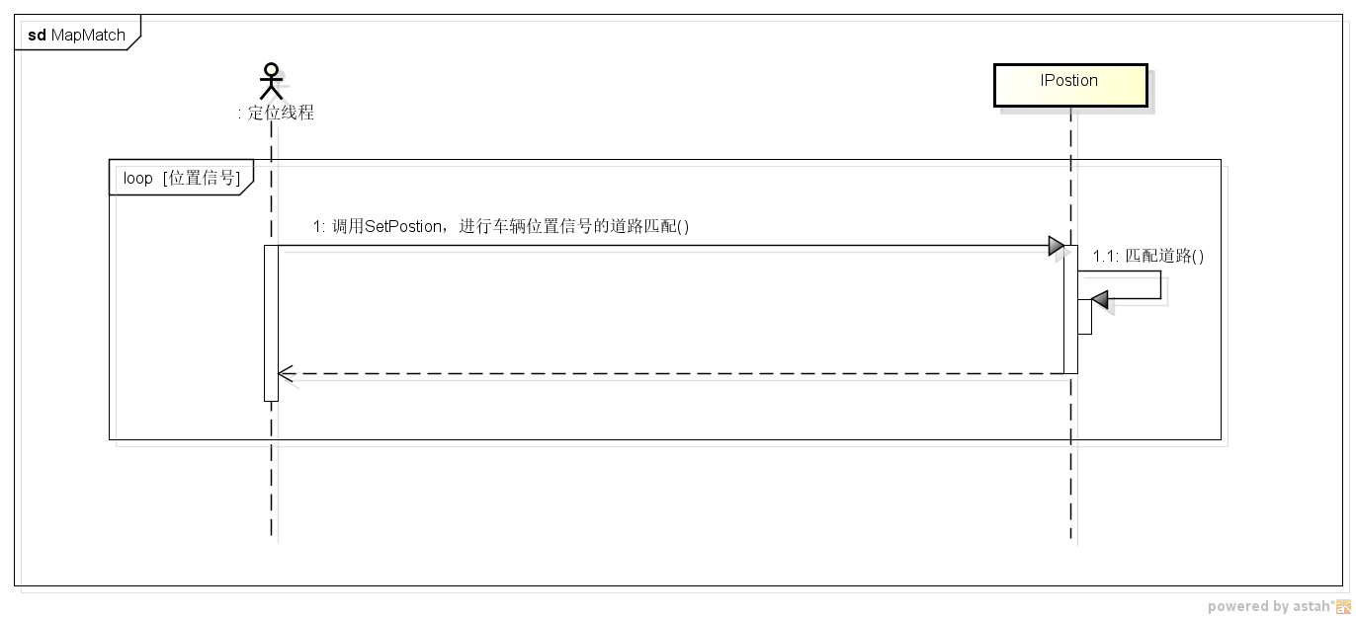
接口介绍
（1）GetInstance：静态方法，获取地图匹配模块实例的接口，主要是配置文件的读取和地图数据路径的获取；
（2）SetRoutePlanResult：当应用程序需要地图匹配模块算法中参考路径规划结果的情况下，且有路径规划执行时，应调用此接口将路径规划的结果告知地图匹配模块；
（3）ClearRoutePlanResult：当应用程序不需要地图匹配模块算法中参考路径规划结果的情况，或是应用程序清除路线时，应调用此接口告知地图匹配模块清除保存的路径规划结果；
（4）SetPosition：此接口触发地图匹配模块的执行匹配动作，输入信息有经度，纬度，海拔，航向，速度等，输出参数为匹配的结果（匹配的道路信息），
输出的匹配结果需要应用层保存，其使用场景如下所示：

libHorizonMap.so
获取HorizonMap依赖库：
libHorizonMap.so
libPOIParse.so
libRoutePlan.so
libMapMatch.so
libDataManage.so
NDSDataIOPlugin.so
NdsApi.so
libBaseLib.so

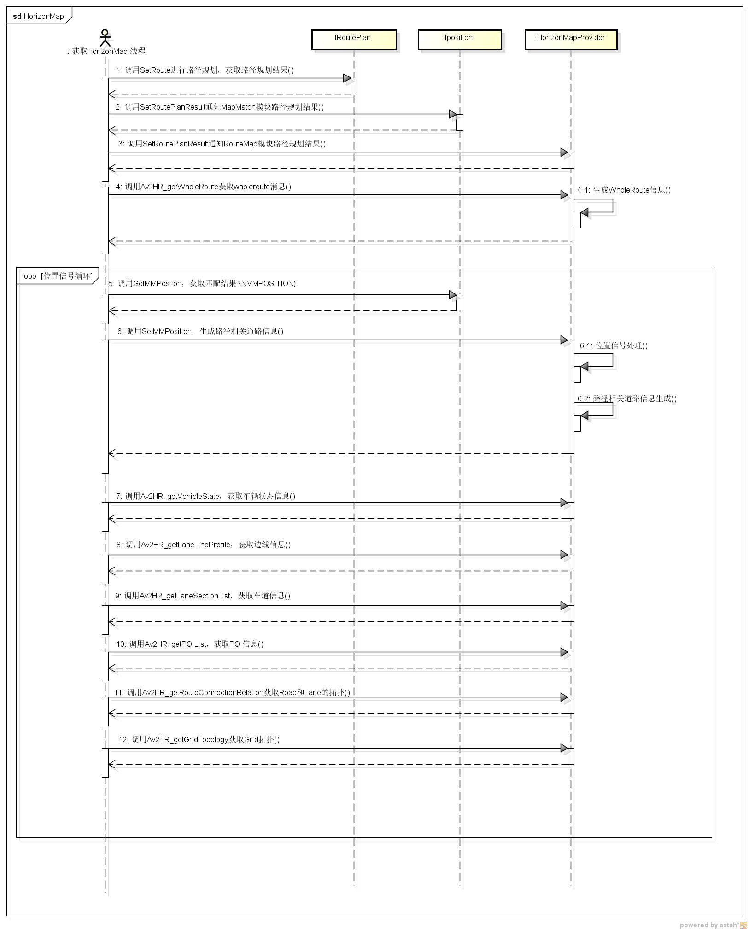
接口介绍
（1）GetInstance：静态方法，获取地图输出模块-与规划路径相关的实例的接口，主要是配置文件的读取和地图数据路径的获取；
（2）SetRoutePlanResult: HorizonMap的输出与规划的路径相关，因此路径规划执行后，需要调用此接口将路径规划的接口告知此模块。
（3）GetWholeRoute：当此模块存在路径规划结果时，调用此接口会产生全路径的信息（形点串，目的地信息等等）。
（4）ClearRoutePlanResult：应用程序清除路线时，应调用此接口告知本模块清除路径规划结果。
（5）SetMMPosition：此接口是此模块的核心，调用此接口触发地图数据的产生，包括车道信息，边线信息，POI信息。
以下接口是道路信息的获取：
(6) GetVehicleState: 获取车辆状态信息，包括自车位置车道的形点串等等。
(7) GetLaneLineProfile: 获取边线信息，包括边线的虚实等等。
(8) GetLaneSectionList: 获取车道信息，包括车道的形点串，变道规制等等。
（9）GetPOIList：获取路径规划车道上的POI信息。
（10）GetRouteConnectionRelation：产生道路连通关系，并输出。
（11）GetGridTopology：产生Grid拓扑，并输出。
其使用场景如下所示：

libSituationMap.so
获取占位图层/定位图层依赖库：
libSituationMap.so
libMapMatch
libPOIParse
libDataManage.a
NDSDataIOPlugin.so
NdsApi.so
libBaseLib.a

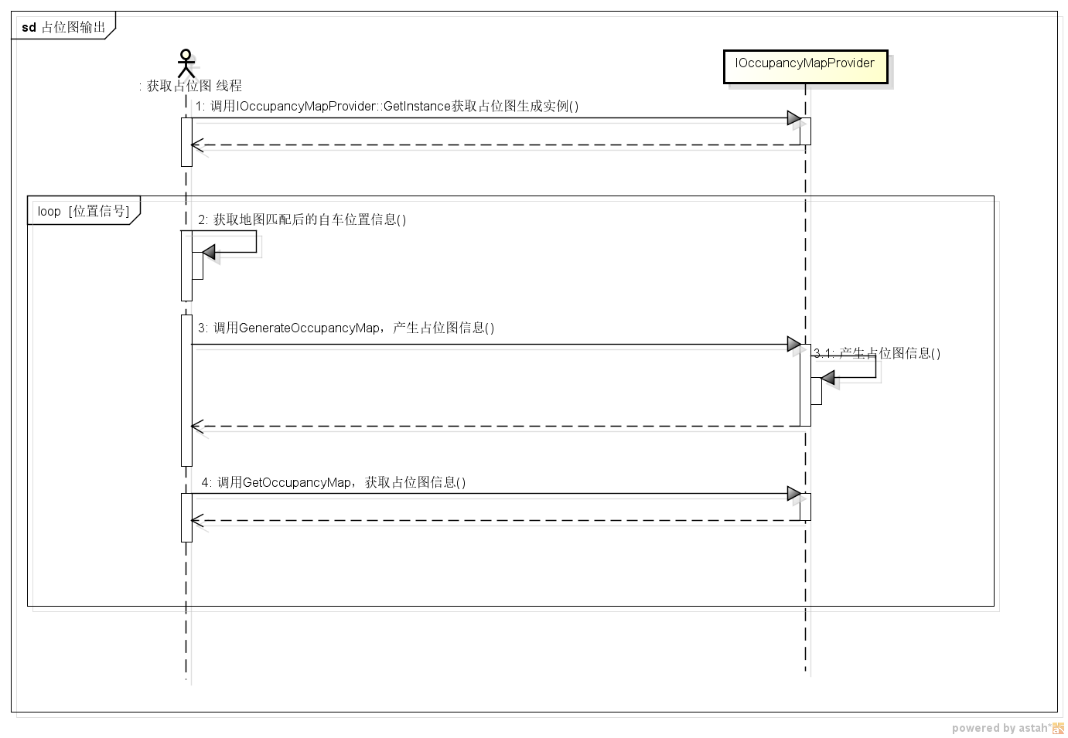
占位图层
接口介绍
（1）GetInstance：静态方法，获取占位图层实例的接口，主要是配置文件的读取和地图数据路径的获取；
（2）GenerateOccupancyMap: 调用此接口，生成占位图层信息。
（3）GetOccupancyMap：调用此接口，获取占位图层信息。
使用场景如下：

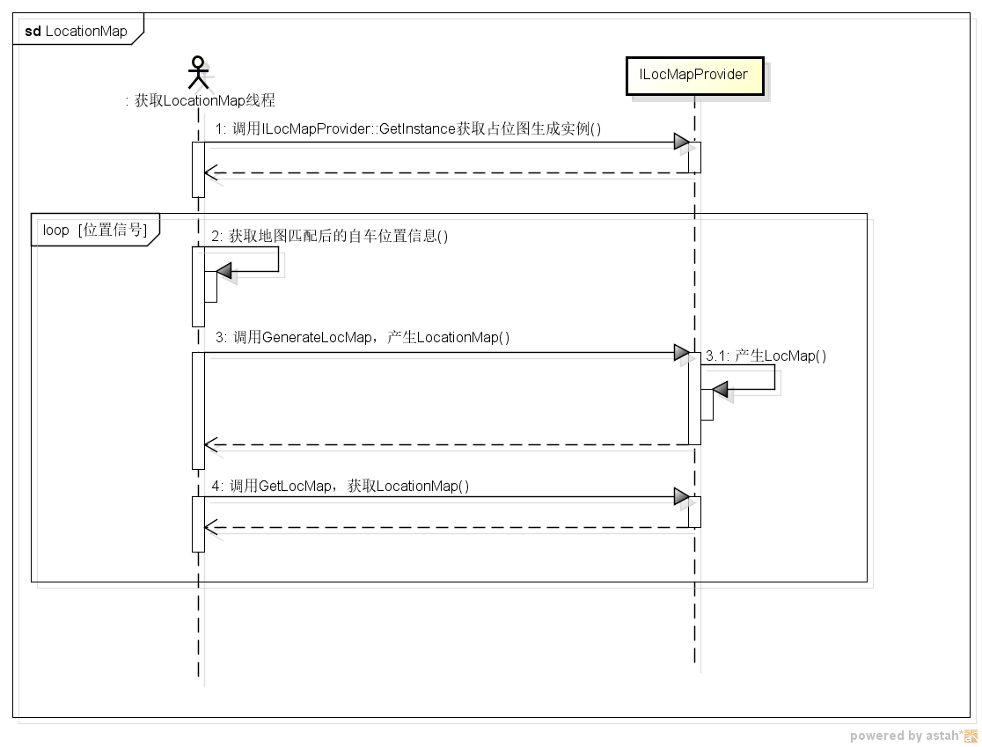
定位图层
接口介绍
（1）GetInstance：静态方法，获取定位图层实例的接口，主要是配置文件的读取和地图数据路径的获取；
（2）GenerateLocMap: 调用此接口，生成定位图层信息。
（3）GetLocMap：调用此接口，获取定位图层信息。
使用场景如下：

libTrackProvider.so
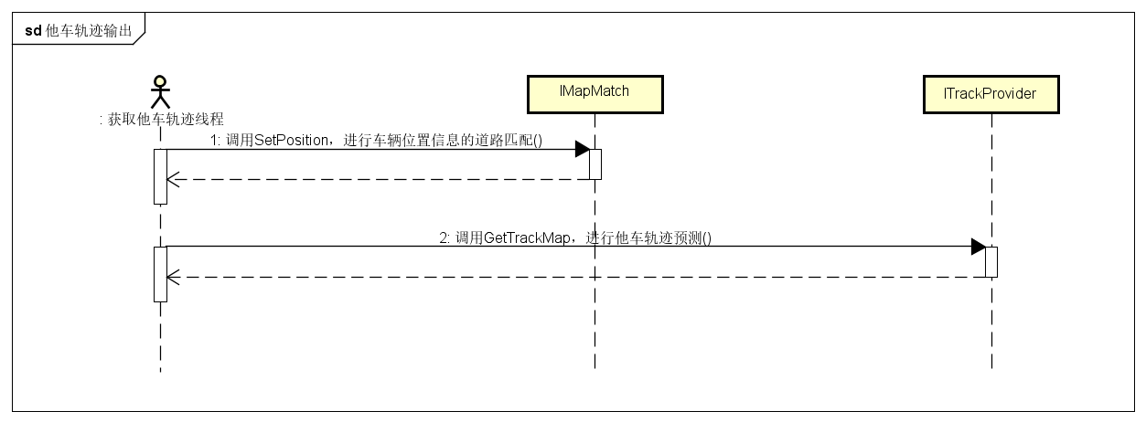
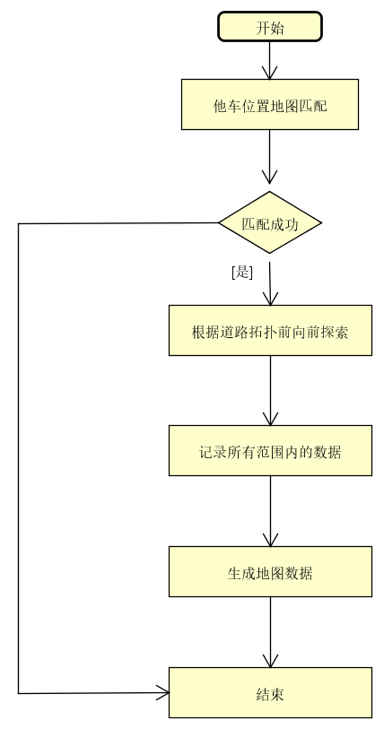
他车轨迹预测依赖库：
libTrackProvider.so
libMapMatch.soMapMatch.so
libDataManage.a
NDSDataIOPlugin.so
NdsApi.so
libBaseLib.a

他车轨迹预测

接口介绍
（1）GetInstance：静态方法，获取他车轨迹预测实例的接口，主要是地图数据路径的获取；
（2）GetTrackMap: 调用此接口，获取他车轨迹预测信息（包含车辆位置信息，前方一定范围内所有路径的地图信息、车道拓扑）。
使用场景如下：

libPoiSearch.so
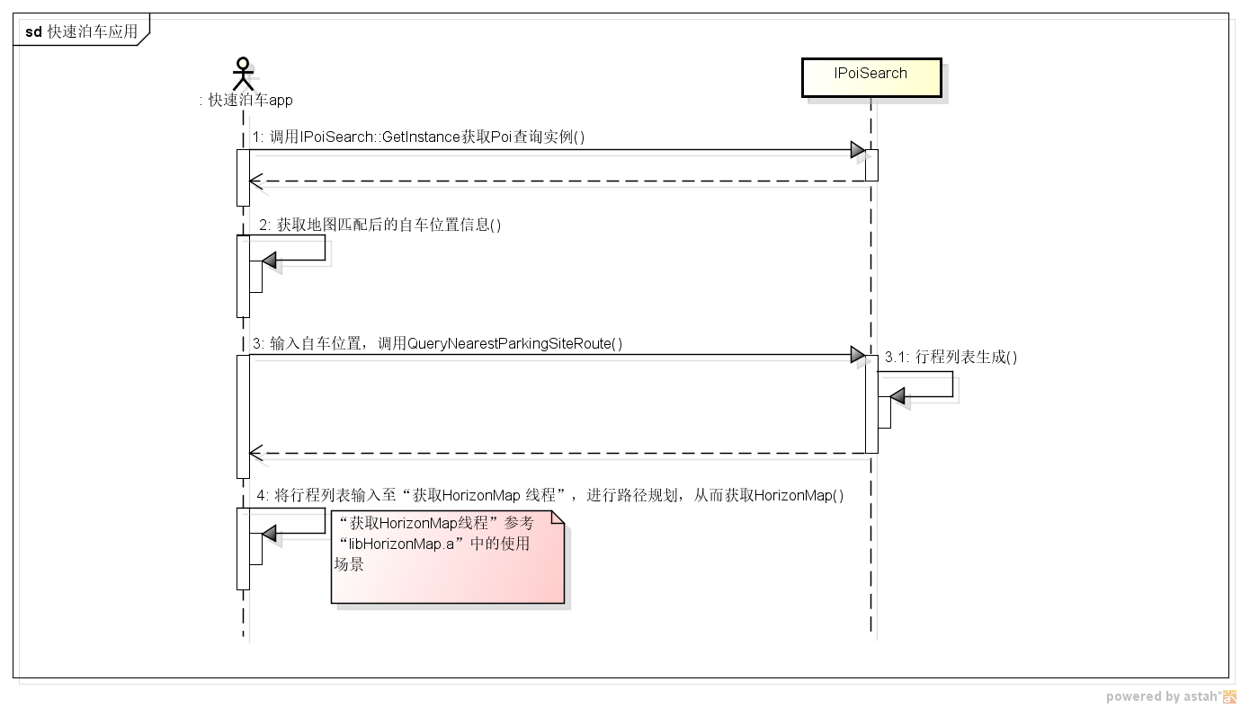
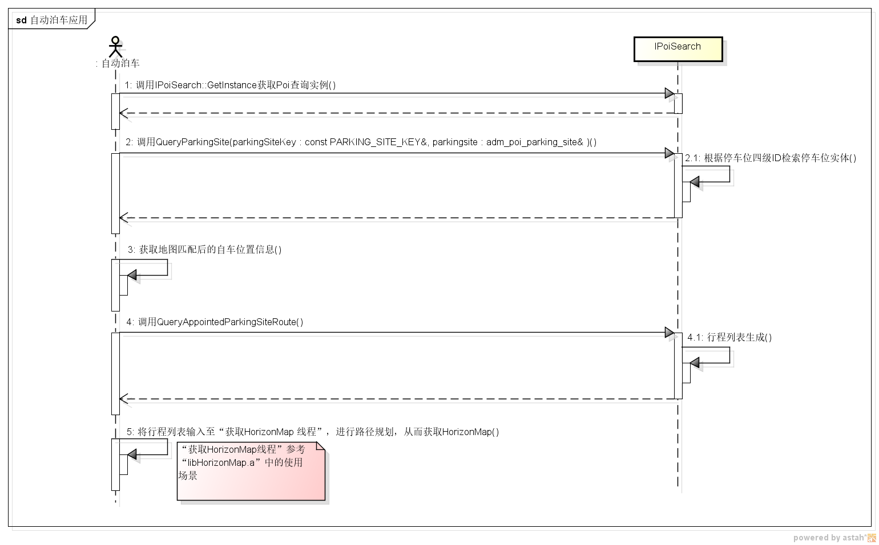
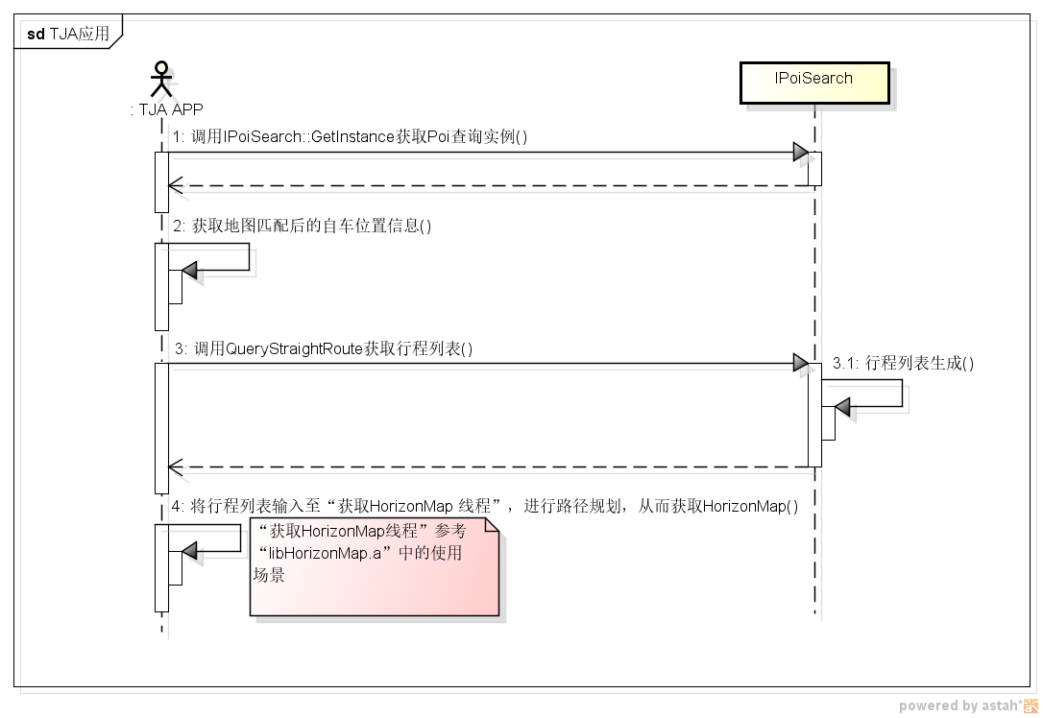
libPoiSearch.so依赖库：
libPOIParse.so
libMapMatch.so
libDataManage.so
NDSDataIOPlugin.so
NdsApi.so
libBaseLib.so
接口介绍
（1）GetInstance：静态方法，获取POI查询实例的接口，主要是配置文件的读取和地图数据路径的获取；
（2）+ QueryParkingSite(dLongi : double, dLati : double, iAltitude : int, parkingSiteKey : PARKING_SITE_KEY&) : adm_kotei::Status：根据位置坐标查询停车位四级级联ID；
（3）+ QueryParkingSite(parkingSiteKey : const PARKING_SITE_KEY&, parkingsite : adm_poi_parking_site& ) : adm_kotei::Status：根据停车位四级级联ID查询停车位属性（四个角点坐标，中心点坐标等等）；
（4）QueryAppointedParkingSiteRoute：根据自车位置和停车位四级级联ID查询路径规划行程列表；
（5）QueryNearestParkingSiteRoute：根据当前车的位置查询最近停车位的信息以及到此停车位的路径规划行程列表；
（6）QueryStraightRoute：指定目的地为自车前方一定距离的位置，按照直行的方式，得到路径规划行程列表；libHorizonMap.a
使用场景（快速泊车，自动泊车，TJA应用）示例如下：

删除路径调用示例
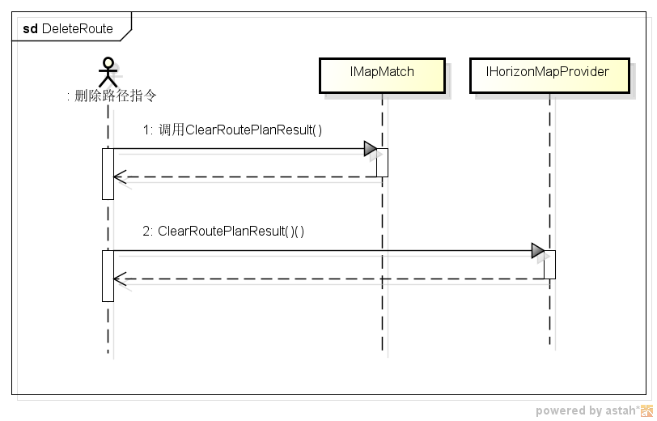
删除路径应用依赖：
libMapMatch.so
libHorizonMap.so

